财务指标
盈利能力
 |  |  |  |  | 56.5113 | 59.5683 | 66.5768 | 2.2994 | 2.4733 | 2.9919 | 1.1516 | 1.1773 | 1.1786 | 0.3676 | 0.2627 | 0.148

营运能力
 |  | 2015 | 2016 | 2017
营运能力 | 存货周转天数 | 44.66 | 40.60 | 44.96
 | 应收账款周转天数 | 25.66 | 26.97 | 23.17
 | 应付账款周转天数 | 65.90 | 66.64 | 60.35
 |  | 2015 | 2016 | 2017
盈利能力 | 净资产收益率ROE(平均) | 28.66 | 26.62 | 25.63
 | 销售净利率 | 9.84 | 9.97 | 7.73
资本结构 | 资产负债率 | 56.5113 | 59.5683 | 66.5768
 | 权益乘数 | 2.2994 | 2.4733 | 2.9919
偿债能力 | 速动比率 | 1.1516 | 1.1773 | 1.1786
 | 经营活动产生的现金流量净额/负债合计 | 0.3676 | 0.2627 | 0.148

PEband
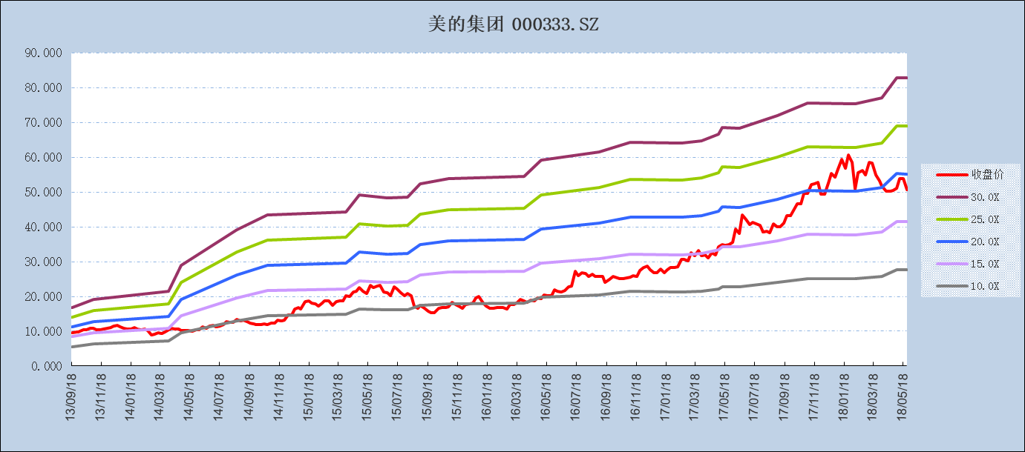

日期 | 收盘价 | EPS | 30.0X | 25.0X | 20.0X | 15.0X | 10.0X | PE
2018-05-25 | 50.590 | 2.761 | 82.820 | 69.016 | 55.213 | 41.410 | 27.607 | 18.325
2018-05-18 | 53.890 | 2.762 |  |  |  |  |  | 19.509
2018-05-11 | 53.750 | 2.762 |  |  |  |  |  | 19.458
2018-05-04 | 51.100 | 2.762 | 82.870 | 69.059 | 55.247 | 41.435 | 27.623 | 18.499
2018-04-27 | 50.514 | 2.566 |  |  |  |  |  | 19.687
2018-04-20 | 50.241 | 2.566 |  |  |  |  |  | 19.580
2018-04-13 | 50.162 | 2.566 |  |  |  |  |  | 19.550
2018-04-04 | 51.814 | 2.566 | 76.976 | 64.147 | 51.318 | 38.488 | 25.659 | 20.194
2018-03-30 | 53.300 | 2.508 |  |  |  |  |  | 21.249
2018-03-23 | 54.971 | 2.508 |  |  |  |  |  | 21.915
2018-03-16 | 58.344 | 2.508 |  |  |  |  |  | 23.259
2018-03-09 | 58.559 | 2.508 |  |  |  |  |  | 23.345
2018-03-02 | 54.952 | 2.508 |  |  |  |  |  | 21.907
2018-02-23 | 56.252 | 2.508 |  |  |  |  |  | 22.425
2018-02-14 | 55.636 | 2.508 |  |  |  |  |  | 22.180
2018-02-09 | 50.808 | 2.508 | 75.252 | 62.710 | 50.168 | 37.626 | 25.084 | 20.255
2018-02-02 | 58.549 | 2.519 |  |  |  |  |  | 23.245
2018-01-26 | 60.602 | 2.519 |  |  |  |  |  | 24.060
2018-01-19 | 56.858 | 2.519 |  |  |  |  |  | 22.574
2018-01-12 | 59.429 | 2.519 |  |  |  |  |  | 23.595
2018-01-05 | 56.653 | 2.519 |  |  |  |  |  | 22.493
2017-12-29 | 54.180 | 2.519 |  |  |  |  |  | 21.511
2017-12-22 | 55.304 | 2.519 |  |  |  |  |  | 21.957
2017-12-15 | 52.489 | 2.519 |  |  |  |  |  | 20.839
2017-12-08 | 49.292 | 2.519 |  |  |  |  |  | 19.570
2017-12-01 | 49.439 | 2.519 |  |  |  |  |  | 19.629
2017-11-24 | 52.880 | 2.519 |  |  |  |  |  | 20.995
2017-11-17 | 52.440 | 2.519 |  |  |  |  |  | 20.820
2017-11-10 | 52.195 | 2.519 |  |  |  |  |  | 20.723
2017-11-03 | 49.508 | 2.519 | 75.562 | 62.968 | 50.374 | 37.781 | 25.187 | 19.656
2017-10-27 | 49.576 | 2.399 |  |  |  |  |  | 20.668
2017-10-20 | 46.565 | 2.399 |  |  |  |  |  | 19.413
2017-10-13 | 46.605 | 2.399 |  |  |  |  |  | 19.430
2017-09-29 | 43.193 | 2.399 |  |  |  |  |  | 18.007
2017-09-22 | 43.105 | 2.399 |  |  |  |  |  | 17.971
2017-09-15 | 41.082 | 2.399 |  |  |  |  |  | 17.127
2017-09-08 | 40.065 | 2.399 |  |  |  |  |  | 16.703
2017-09-01 | 39.919 | 2.399 | 71.959 | 59.966 | 47.973 | 35.980 | 23.986 | 16.642
2017-08-25 | 40.955 | 2.279 |  |  |  |  |  | 17.972
2017-08-18 | 38.247 | 2.279 |  |  |  |  |  | 16.784
2017-08-11 | 38.746 | 2.279 |  |  |  |  |  | 17.003
2017-08-04 | 38.560 | 2.279 |  |  |  |  |  | 16.921
2017-07-28 | 40.466 | 2.279 |  |  |  |  |  | 17.758
2017-07-21 | 40.955 | 2.279 |  |  |  |  |  | 17.972
2017-07-14 | 41.219 | 2.279 |  |  |  |  |  | 18.088
2017-07-07 | 40.691 | 2.279 |  |  |  |  |  | 17.856
2017-06-30 | 42.069 | 2.279 |  |  |  |  |  | 18.461
2017-06-23 | 43.477 | 2.279 |  |  |  |  |  | 19.079
2017-06-16 | 38.179 | 2.279 | 68.364 | 56.970 | 45.576 | 34.182 | 22.788 | 16.754
2017-06-09 | 39.391 | 2.287 |  |  |  |  |  | 17.222
2017-06-02 | 35.569 | 2.287 |  |  |  |  |  | 15.551
2017-05-26 | 34.865 | 2.287 |  |  |  |  |  | 15.244
2017-05-19 | 34.738 | 2.287 |  |  |  |  |  | 15.188
2017-05-12 | 34.944 | 2.287 | 68.617 | 57.180 | 45.744 | 34.308 | 22.872 | 15.278
2017-05-05 | 34.334 | 2.222 | 66.673 | 55.561 | 44.449 | 33.336 | 22.224 | 15.449
2017-04-28 | 31.969 | 2.159 |  |  |  |  |  | 14.805
2017-04-21 | 32.510 | 2.159 |  |  |  |  |  | 15.056
2017-04-14 | 31.000 | 2.159 |  |  |  |  |  | 14.356
2017-04-07 | 31.959 | 2.159 |  |  |  |  |  | 14.801
2017-03-31 | 31.627 | 2.159 | 64.780 | 53.983 | 43.186 | 32.390 | 21.593 | 14.647
2017-03-24 | 33.165 | 2.135 |  |  |  |  |  | 15.532
2017-03-17 | 31.731 | 2.135 |  |  |  |  |  | 14.861
2017-03-10 | 32.501 | 2.135 |  |  |  |  |  | 15.221
2017-03-03 | 30.126 | 2.135 |  |  |  |  |  | 14.109
2017-02-24 | 30.744 | 2.135 |  |  |  |  |  | 14.398
2017-02-17 | 30.630 | 2.135 | 64.057 | 53.381 | 42.705 | 32.029 | 21.352 | 14.345
2017-02-10 | 28.607 | 2.144 |  |  |  |  |  | 13.344
2017-02-03 | 28.398 | 2.144 |  |  |  |  |  | 13.246
2017-01-26 | 28.398 | 2.144 |  |  |  |  |  | 13.246
2017-01-20 | 27.752 | 2.144 |  |  |  |  |  | 12.945
2017-01-13 | 26.802 | 2.144 |  |  |  |  |  | 12.502
2017-01-06 | 27.913 | 2.144 |  |  |  |  |  | 13.020
2016-12-30 | 26.755 | 2.144 |  |  |  |  |  | 12.480
2016-12-23 | 26.717 | 2.144 |  |  |  |  |  | 12.462
2016-12-16 | 27.733 | 2.144 |  |  |  |  |  | 12.936
2016-12-09 | 28.664 | 2.144 |  |  |  |  |  | 13.370
2016-12-02 | 28.369 | 2.144 |  |  |  |  |  | 13.233
2016-11-25 | 27.543 | 2.144 |  |  |  |  |  | 12.848
2016-11-18 | 25.767 | 2.144 |  |  |  |  |  | 12.019
2016-11-11 | 26.052 | 2.144 |  |  |  |  |  | 12.152
2016-11-04 | 25.634 | 2.144 | 64.315 | 53.596 | 42.876 | 32.157 | 21.438 | 11.957
2016-10-28 | 25.415 | 2.052 |  |  |  |  |  | 12.388
2016-10-21 | 25.055 | 2.052 |  |  |  |  |  | 12.212
2016-10-14 | 25.045 | 2.052 |  |  |  |  |  | 12.207
2016-09-30 | 25.653 | 2.052 |  |  |  |  |  | 12.504
2016-09-23 | 24.941 | 2.052 |  |  |  |  |  | 12.156
2016-09-14 | 24.124 | 2.052 |  |  |  |  |  | 11.758
2016-09-09 | 25.662 | 2.052 |  |  |  |  |  | 12.508
2016-09-02 | 25.757 | 2.052 | 61.550 | 51.291 | 41.033 | 30.775 | 20.517 | 12.554
2016-08-26 | 25.852 | 1.969 |  |  |  |  |  | 13.128
2016-08-19 | 26.460 | 1.969 |  |  |  |  |  | 13.437
2016-08-12 | 25.681 | 1.969 |  |  |  |  |  | 13.042
2016-08-05 | 26.565 | 1.969 |  |  |  |  |  | 13.490
2016-07-29 | 26.783 | 1.969 |  |  |  |  |  | 13.601
2016-07-22 | 25.909 | 1.969 |  |  |  |  |  | 13.157
2016-07-15 | 27.210 | 1.969 |  |  |  |  |  | 13.818
2016-07-08 | 22.937 | 1.969 |  |  |  |  |  | 11.648
2016-07-01 | 22.870 | 1.969 |  |  |  |  |  | 11.614
2016-06-24 | 21.683 | 1.969 |  |  |  |  |  | 11.011
2016-06-17 | 21.303 | 1.969 |  |  |  |  |  | 10.818
2016-06-08 | 21.540 | 1.969 |  |  |  |  |  | 10.939
2016-06-03 | 21.920 | 1.969 |  |  |  |  |  | 11.132
2016-05-27 | 20.277 | 1.969 | 59.076 | 49.230 | 39.384 | 29.538 | 19.692 | 10.297

